Creditos
 | ENTIDAD | VALOR | NOTA

 | BANCO BOGOTA | $27,000 M | Periodo de gracia probabilidad de 2 años, negociación de buena tasa.

 | BANCO DE OCCIDENTE | $7,300 M | A 36 meses, intereses trimestrales y capital semestral

 | BANCO POPULAR | $0 M | Pendiente evaluación de cupos

 | BANCO ITAÚ | $15,000 M | Plazo de 3 años includo 1 de gracia

 | BANCO DAVIVIENDA

 | BANCO BBVA |  | Cesar BBV

 | BANCOLOMBIA | $15,013 M | El plazo máximo de la utilización del cupo es de 60 meses con 24 meses de gracia. Para los desembolsos de cartera con un plazo superior a 36 meses se debe contar con fiducia en garantía que tienen constituida en Fiduciaria Popular, por el valor del monto a desembolsar (cobertura 1/1).

 | SERFINANZAS | $500 M | 36 MESES - TRIMESTRAL IBR-3.3%

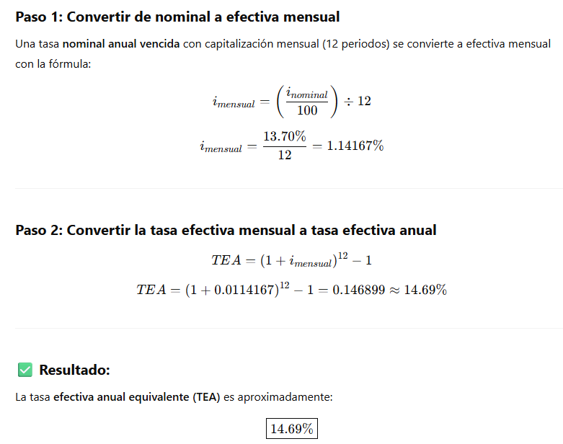

ENTIDAD | TASA SOBREGIRO

BANCOLOMBIA | 22.42% E.A | 20.40% N.A.D.V | Tasa Nominal Anual, Descontada, Vencida (es decir, nominal anual con capitalización mensual vencida).
DAVIVIENDA | 19.50% E.A | 19,50%EA
BOGOTA | 18.90% E.A | 18.9% E.A | Antes 18.9% a partir del 25 de julio queda en 20.68%EA | Cambia a 18.9 desde el 09 de septiembre de 2025
POPULAR
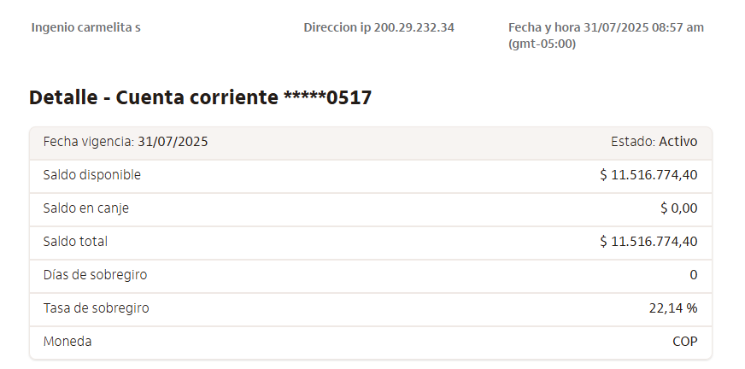
ITAÚ | 13.6% E.A | 14% NDV | 22.14%
 | 18.6% E.A

ENTIDAD | TASA SOBREGIRO
BANCOLOMBIA | 1.70% | 0.06%
DAVIVIENDA | 1.50% | 0.05%
BOGOTA | 1.45% | 0.05%
POPULAR | 0.00% | 0.00%
ITAÚ | 1.07% | 0.03%

 | 24.76%
 | 2.06%

